RENI
Nama | : | RENI

 |  |  |  |  | APRIL |  |  | MEI |  |  | JUNI |  |  | JULI |  |  | AGUSTUS |  |  | SEPTEMBER |  |  | OKTOBER |  |  | NOVEMBER

Tujuan |  | What | Bobot | % Nilai | Goal | Nilai Indikator | Total Nilai | Goal | Nilai Indikator | Total Nilai | Goal | Nilai Indikator | Total Nilai | Goal | Nilai Indikator | Total Nilai | Goal | Nilai Indikator | Total Nilai | Goal | Nilai Indikator | Total Nilai | Goal | Nilai Indikator | Total Nilai | Goal | Nilai Indikator | Total Nilai
1 |  | Mencapai target untuk omzet TOTAL 720 M | 25% | 100% |  | 107 | 26.75 |  | 111 | 27.75 |  | 110 | 27.50 |  | 109 | 27.25 |  |  | 0.00 |  |  | 0.00 |  |  | 0.00 |  |  | 0.00
2 |  | Mencapai target untuk omzet ABC 34 M | 30% | 100% |  | 61 | 18.30 |  | 68 | 20.40 |  | 72 | 21.60 |  | 77 | 23.10 |  |  | 0.00 |  |  | 0.00 |  |  | 0.00 |  |  | 0.00
3 |  | Mencapai Rata2 OD<30 = 96% | 15% | 100% |  | 115 | 17.25 |  | 115 | 17.25 |  | 115 | 17.25 |  | 115 | 17.25 |  |  | 0.00 |  |  | 0.00 |  |  | 0.00 |  |  | 0.00
4 |  | Mencapai target OD90 = NOL | 7.5% | 100% |  | 122 | 9.15 |  | 122 | 9.15 |  | 122 | 9.15 |  | 122 | 9.15 |  |  | 0.00 |  |  | 0.00 |  |  | 0.00 |  |  | 0.00
5 |  | Mencapai target Retur 0.02% | 7.5% | 100% |  | 115 | 8.63 |  | 115 | 8.63 |  | 115 | 8.63 |  | 115 | 8.63 |  |  | 0.00 |  |  | 0.00 |  |  | 0.00 |  |  | 0.00
6 |  | Mencapai Kios Transfer 100 % | 5% | 100% |  | 115 | 5.75 |  | 115 | 5.75 |  | 115 | 5.75 |  | 115 | 5.75 |  |  | 0.00 |  |  | 0.00 |  |  | 0.00 |  |  | 0.00
7 |  | Pelayanan Prima (Rata2 Tonase KK tercapai 6 Ton ) | 5% | 50% |  | 50 | 1.25 |  | 100 | 2.50 |  | 100 | 2.50 |  | 100 | 2.50 |  |  | 0.00 |  |  | 0.00 |  |  | 0.00 |  |  | 0.00
 |  | Pelayanan Prima (Lama Pengiriman 0-2 hari >90% ) |  | 50% |  | 20 | 0.00 |  | 20 | 0.00 |  | 50 | 0.00 |  | 50 | 0.00 |  |  | 0.00 |  |  | 0.00 |  |  | 0.00 |  |  | 0.00
8 |  | Absensi | 5% | 100% |  | 115 | 5.75 |  | 115 | 5.75 |  | 115 | 5.75 |  | 115 | 5.75 |  |  | 0.00 |  |  | 0.00 |  |  | 0.00 |  |  | 0.00
 |  | Total Bobot | 100% | 100% |  | 60% | 92.825 |  | 60% | 97.175 |  | 60% | 98.125 |  | 60% | 99.375 |  | 60% | 0 |  | 60% | 0 |  | 60% | 0 |  | 60% | 0

Tujuan | No | How | Bobot | % Nilai | Goal | Nilai Indikator | Total Nilai | Goal | Nilai Indikator | Total Nilai | Goal | Nilai Indikator | Total Nilai | Goal | Nilai Indikator | Total Nilai | Goal | Nilai Indikator | Total Nilai | Goal | Nilai Indikator | Total Nilai | Goal | Nilai Indikator | Total Nilai | Goal | Nilai Indikator | Total Nilai
1 | 1 | Target Kios P1 Tercapai 80% dari Total Target Omset | 25% | 40% |  | 107 | 10.70 |  | 111 | 11.10 |  | 110 | 11.00 |  | 109 | 10.90 |  |  | 0.00 |  |  | 0.00 |  |  | 0.00 |  |  | 0.00
 | 2 | Jumlah Telp Kios Harian 50 Telpon |  | 30% |  | 95 | 7.13 |  | 100 | 7.50 |  | 100 | 7.50 |  | 100 | 7.50 |  |  | 0.00 |  |  | 0.00 |  |  | 0.00 |  |  | 0.00
 | 3 | Rata2 Jumlah Item Produk yang bisa closing 26 item/Hari |  | 30% |  | 50 | 3.75 |  | 100 | 7.50 |  | 100 | 7.50 |  | 100 | 7.50 |  |  | 0.00 |  |  | 0.00 |  |  | 0.00 |  |  | 0.00
2 | 1 | Rata2 Target harian Omset ABC tercapai | 30% | 50% |  | 63 | 9.45 |  | 68 | 10.20 |  | 72 | 10.80 |  | 77 | 11.55 |  |  | 0.00 |  |  | 0.00 |  |  | 0.00 |  |  | 0.00
 | 2 | Jumlah Item Produk ABC yang bisa closing 6 item/Hari |  | 50% |  | 85 | 12.75 |  | 95 | 14.25 |  | 95 | 14.25 |  | 95 | 14.25 |  |  | 0.00 |  |  | 0.00 |  |  | 0.00 |  |  | 0.00
3 | 1 | Mengontrol Kios Open Plafon tiap bulan (Over Limit dan OD) | 15% | 50% |  | 115 | 8.63 |  | 115 | 8.63 |  | 115 | 8.63 |  | 115 | 8.63 |  |  | 0.00 |  |  | 0.00 |  |  | 0.00 |  |  | 0.00
 | 2 | Menarik Pembayaran Kios ke OD < 30 |  | 50% |  | 115 | 8.63 |  | 115 | 8.63 |  | 115 | 8.63 |  | 115 | 8.63 |  |  | 0.00 |  |  | 0.00 |  |  | 0.00 |  |  | 0.00
4 | 1 | Proges penyelesaian OD90 = 100% | 7.5% | 50% |  | 120 | 4.50 |  | 120 | 4.50 |  | 120 | 4.50 |  | 120 | 4.50 |  |  | 0.00 |  |  | 0.00 |  |  | 0.00 |  |  | 0.00
 | 2 | Tidak ada tambahan kios OD 90 |  | 50% |  | 115 | 4.31 |  | 115 | 4.31 |  | 115 | 4.31 |  | 115 | 4.31 |  |  | 0.00 |  |  | 0.00 |  |  | 0.00 |  |  | 0.00
5 | 1 | Menyelesaikan Kios terkendala barang dengan memanfaatkan data dari Keu di WAG Tanggap OD | 7.5% | 100% |  | 115 | 8.63 |  | 115 | 8.63 |  | 115 | 8.63 |  | 115 | 8.63 |  |  | 0.00 |  |  | 0.00 |  |  | 0.00 |  |  | 0.00
6 | 1 | Tidak ada penambahan kios dari transfer ke tunai | 5% | 50% |  | 115 | 2.88 |  | 115 | 2.88 |  | 115 | 2.88 |  | 115 | 2.88 |  |  | 0.00 |  |  | 0.00 |  |  | 0.00 |  |  | 0.00
 | 2 | Kios Transfer/BG tidak melakukan pembayaran tunai minimal 25% Tunai dari total pembayaran |  | 50% |  | 115 | 2.88 |  | 115 | 2.88 |  | 115 | 2.88 |  | 115 | 2.88 |  |  | 0.00 |  |  | 0.00 |  |  | 0.00 |  |  | 0.00
7 | 1 | Mengawal rute KK dari data yg di share distribusi untuk mencari muatan | 5% | 100% |  | 50 | 2.50 |  | 80 | 4.00 |  | 80 | 4.00 |  | 80 | 4.00 |  |  | 0.00 |  |  | 0.00 |  |  | 0.00 |  |  | 0.00
8 | 1 | Hadir Briefing Tepat Waktu | 5% | 25% |  | 115 | 1.44 |  | 115 | 1.44 |  | 115 | 1.44 |  | 115 | 1.44 |  |  | 0.00 |  |  | 0.00 |  |  | 0.00 |  |  | 0.00
 | 2 | Menjalankan SOP Ijin tidak masuk |  | 25% |  | 115 | 1.44 |  | 115 | 1.44 |  | 115 | 1.44 |  | 115 | 1.44 |  |  | 0.00 |  |  | 0.00 |  |  | 0.00 |  |  | 0.00
 | 3 | Tidak pernah absen Briefing |  | 25% |  | 115 | 1.44 |  | 115 | 1.44 |  | 115 | 1.44 |  | 115 | 1.44 |  |  | 0.00 |  |  | 0.00 |  |  | 0.00 |  |  | 0.00
 | 4 | Tidak pernah absen Senam sabtu |  | 25% |  | 115 | 1.44 |  | 115 | 1.44 |  | 115 | 1.44 |  | 115 | 1.44 |  |  | 0.00 |  |  | 0.00 |  |  | 0.00 |  |  | 0.00
 |  | Total Bobot | 100% | 100% |  | 40% | 92.46 |  | 40% | 100.74 |  | 40% | 101.24 |  | 40% | 101.89 |  | 40% | 0.00 |  | 40% | 0.00 |  | 40% | 0.00 |  | 40% | 0.00

 |  | NILAI KPI |  |  |  | GOOD | 92.68 |  | GOOD | 98.60 |  | GOOD | 99.37 |  | VERY GOOD | 100.38 |  |  | 0.00 |  |  | 0.00 |  |  | 0.00 |  |  | 0.00

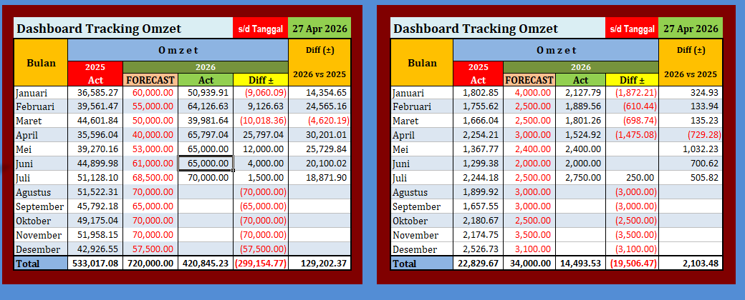

 |  | OD < 30 = 96% | Jan | Feb | Mar | Apr | Mei | Juni | Juli | Agst | Sep | Okt | Nov | Des
 |  | MTD | 86.67% | 89.89% | 95.08%
 |  | YTD | 86.67% | 88.28% | 90.55% | 90.55% | 90.55% | 90.55% | 90.55% | 90.55% | 90.55% | 90.55% | 90.55% | 90.55%

 |  | Value Kios Transfer | Jan | Feb | Mar | Apr | Mei | Juni | Juli | Agst | Sep | Okt | Nov | Des
 |  | YTD | 95.75% | 96.32% | 95.13%

